기술선별 리스트
(2026년) 지역 특화산업 아이디어 발굴/선정 리스트 및 기술검증표
순번 | 분야 | 기술번호 | 기술명 | 기술개요 | 기술 성숙도 | 키워드 | 적용(응용분야)
1 | 첨단바이오 | 16 | 갈바노미터 스캐너 장치를 구비한 광음향 현미경 시스템 | 광음향 현미경은 레이저 빔 조사 후 발생하는 초음파를 측정하여 3차원 영상 획득하는 시스템으로 빛과 초음파의 동축 공초점 유지가 측정 감도 극대화에 필수 | TRL 4 | 광음향현미경 #갈바노미터스캐너 #방수설계 | 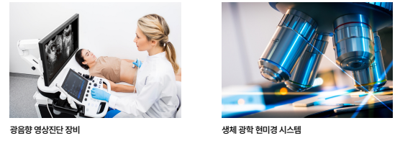
2 | 첨단바이오 | 20 | 검진 시스템 및 날숨 검진 장치 | 현장 실시간 생물입자 검출 가능한 간편하고 신속한 검진 시스템 개발 기술적 과제 및 극복 | TRL 3 | 날숨검진 #생물입자탐지 #유도형광 | 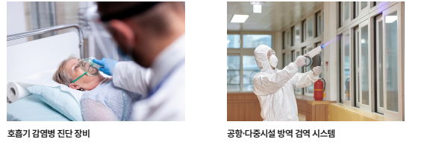
3 | 첨단바이오 | 23 | 광 검출기 및 웨어러블 센서 기술 | 친환경적이고 얇으며 무전원으로 작동 가능하고 우수한 검출 성능을 갖는 웨어러블 광혈류측정센서용 광 검출기 개발 필요 | TRL 4 | #무중금속양자점 #무전원광검출기 #정공이동저항감소 | 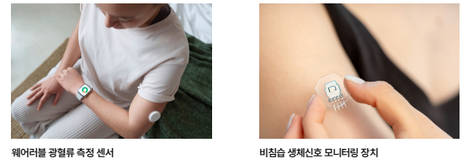
4 | 첨단바이오 | 24 | 광선 살균 로봇 및 시스템 | 기존 액상·기체 방식 제독제의 2차 환경오염 문제를 해결하고, 작업자 안전을 확보하기 위한 광학 기반 살균 시스템 | TRL 4 | #광선살균 #레이저제독 #원거리살균 | 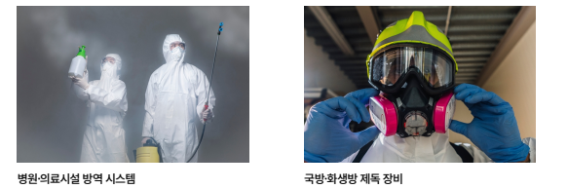
5 | 첨단바이오 | 31 | 뇌파를 이용한 휠체어 제어 시스템 | SSVEP 방식 뇌파 분석과 충격감지 시스템을 결합하여 편의성과 안전성을 겸비한 휠체어 제어 시스템 개발 | TRL 4 | #뇌파제어 #SSVEP #BCI휠체어 #충격감지 #보호자알림 | 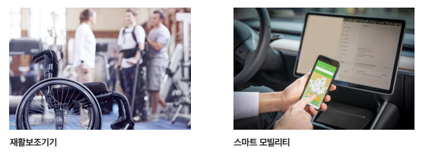
6 | 첨단바이오 | 37 | 맞춤형 전기 자극 제공 시스템 및 그 방법 | 일반 근육과 노화 근육의 전기 자극 반응 차이를 규명하여, 사용자 연령대에 따라 맞춤형 전기 자극 제어 변수를 설정하는 근감소증 치료 전자약 시스템 개발 | TRL 4 | #맞춤형전기자극 #근감소증치료 #전자약 #연령대별근육자극 #노화근육재생 | 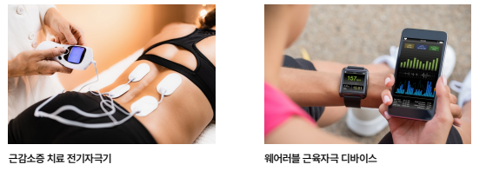
7 | 첨단바이오 | 40 | 몰입형 가상현실을 통한 행동 관찰로의 운동 이미지 트레이닝 방법 및 시스템 | 몰입형 가상현실 헤드셋으로 자기중심적 가상 운동 시나리오를 제시하여 풍부한 몰입과 착각 제공하며 행동 관찰 기반 운동 이미지 트레이닝 성능 향상 기술 개발 | TRL 4 | #몰입형가상현실 #운동이미지트레이닝 #ERD성능평가 #뇌-컴퓨터인터페이스 #행동관찰학습 | 
8 | 첨단바이오 | 52 | 생체 신호 측정 장치 | 호흡 주기, 심전도, 체표면 온도, 혈압, 운동 상태 등 복합 생체정보를 실시간으로 획득 가능한 통합 모니터링 시스템 | TRL 4 | #웨어러블생체신호측정 #심전도모니터링 #호흡센서 #탈부착형장치 #다중생체신호통합 | 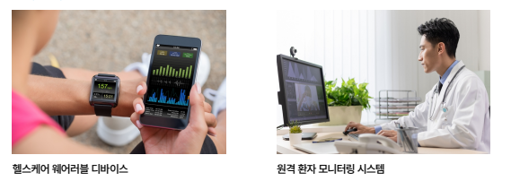
9 | 첨단바이오 | 63 | 실종 또는 고립된 현장대응요원의 위치를 알리기 위한 구조요청용 팔찌 | 테러 및 재난 현장에서 실종·고립된 현장대응요원의 위치를 신속히 파악하기 위한 웨어 러블 구조요청 시스템 | TRL 5 | #구조요청팔찌 #현장대응요원 #다중발신체계 #생체신호감지 #웨어러블안전장비 | 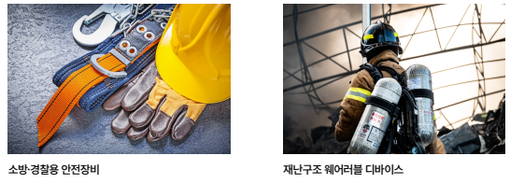
10 | 첨단바이오 | 66 | 심전도를 이용한 사용자 인식 장치, 심전도를 이용한 사용자 인식 방법 및 이의 학습 방법 | 모바일 및 웨어러블 기기 보급으로 심전도(ECG)를 활용한 다양한 건강 관리 서비스가 제공되며 고유한 파형 특성을 이용한 생체 인식 기술 | TRL 5 | #심전도 #사용자인식 #적대적학습 #차등프라이버시 #1D-CNN | 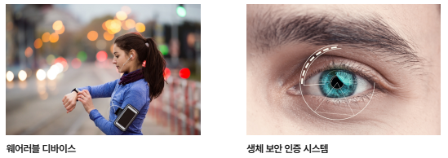
11 | 첨단바이오 | 81 | 웨어러블 수면 모니터링 시스템 및 그 제어방법 | 급격한 수면 장애 인구 증가에 따라 인간 생체 리듬과 관련된 질환을 상시 체크하기 위한 헬스케어 웨어러블 디바이스 기술 | TRL 5 | #웨어러블 #수면모니터링 #머신러닝 #심뇌혈관질환 #뇌전도 | 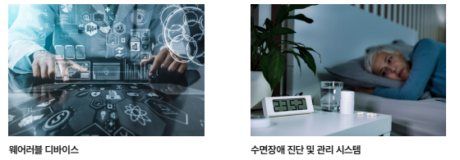
12 | 첨단바이오 | 88 | 유해물질 제거용 기능성 섬유 및 이를 포함하는 개인 보호복 | 기존 흡착 및 분해 소재의 탈리 문제를 해결하면서 성능을 유지할 수 있는 섬유 결합 기술이 요구됨 | TRL 4 | #기능성섬유 #유해물질제거 #화학적공유결합 #금속유기골격체 #개인보호복 | 
13 | 첨단바이오 | 101 | 전자기파 치료 시스템 | 고출력 전자기파를 내부 장기 치료 부위에 직접 전달하고 온도 제어가 가능한 치료 시스템 | TRL 4 | #전자기파치료 #소작치료시스템 #유연도파관 #온도제어 #내부장기치료 | 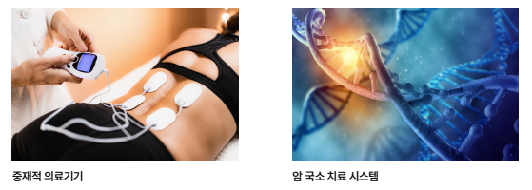
14 | 첨단바이오 | 104 | 증강현실 기반 3차원 의료 교육 모델 제공 장치 및 방법 | CT 데이터를 기반으로 실제 인체 장기를 3차원 증강현실 이미지로 제공하는 의료 교육 모델 기술 | TRL 4 | #증강현실의료교육 #3차원인체장기모델 #CT데이터활용 #의료시뮬레이션 #인식코드기반AR | 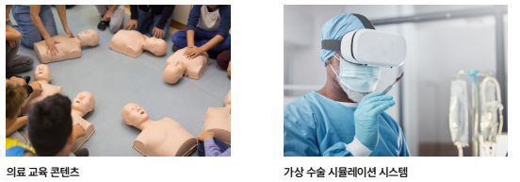
15 | 첨단바이오 | 110 | 초음파 데이터를 이용한 정량적 이미징 방법 및 장치 | 음속도 및 감쇠계수 분포와 같은 조직의 정량적 특성을 영상으로 복원하기 위한 새로운 초음파 기반 이미징 기술 | TRL 4 | #초음파정량이미징 #음속도분포 #감쇠계수분포 #신경망기반복원 #의료영상 | 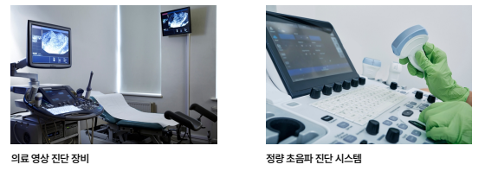
16 | 첨단바이오 | 112 | 치과용 기구의 세척 장치 | 본 발명은 치과용 기구를 거치하면서 동시에 세척과 살균 소독을 수행할 수 있는 전용 세척 장치 | TRL 4 | #치과용기구세척 #살균소독장치 #스펀지솔세척 #교차감염예방 #치과위생관리 | 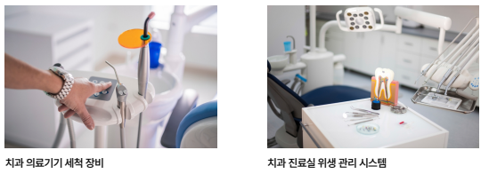
17 | 첨단바이오 | 113 | 카테터의 고정 상태를 모니터링하기 위한 카테터 전용 센서 및 모니터링 시스템 | 카테터 고정 상태를 실시간으로 감지하여 빠짐 위험을 사전에 인지할 수 있는 기술 필요성이 증대됨 | TRL 4 | #카테터모니터링 #고정상태감지 #유연센서 #전기적특성변화 #의료기기안전 | 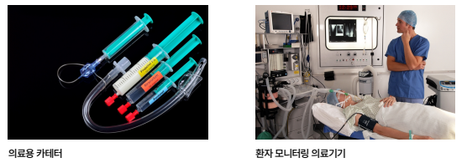
18 | 첨단바이오 | 121 | 피부 센서용 표면 강화 라만 산란용 나노프로브 및 피부 센서 | 본 기술은 표면 강화 라만 산란 기반 나노프로브를 이용한 피부 유효성분 실시간 센싱을 목적으로 함 | TRL 5 | #표면강화라만산란 #피부센서 #나노프로브 #피부흡수정량 #유효성분모니터링 | 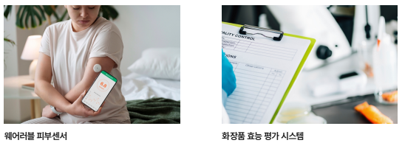
19 | 우주항공 | 152 | 수중 탐사 효율을 높인 수중드론 기반 탐사 기술 | 열화상 카메라 기반 위치추적과 3차원 모델링을 결합한 수중 탐사시스템 개발 | TRL 3 | #수중드론 #열화상카메라 #3차원모델링 #딥러닝영상분석 #해양탐사시스템 | 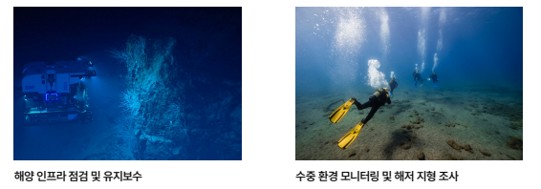
20 | 우주항공 | 158 | 워터 제트 추진기 및 이를 포함하는 차량 | 워터제트 추진 차량의 조향 시 전향기 작동에 따른 노즐 폐쇄로 인한 유동저항 증가 및 엔진 부하 증가 문제 해결을 위한 기술 | TRL 3 | #수중드론 #열화상카메라 #3차원모델링 #딥러닝영상분석 #해양탐사시스템 | 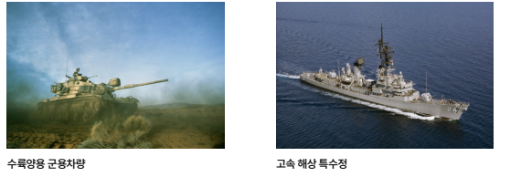
21 | 우주항공 | 159 | 위상차 기반 동축 반전 프로펠러 소음 저감 시스템 구축 기술 | 동축 반전 프로펠러 항공기(헬리콥터, 드론, UAM 등)에서 두 프로펠러 간 및 프로펠러- 기체 간 간섭현상으로 발생하는 공력소음을 저감하는 기술 | TRL 4 | #동축반전프로펠러 #항공소음저감 #위상각제어 #드론 #도심항공모빌리티 | 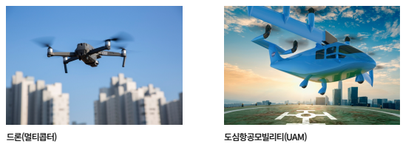
22 | 우주항공 | 172 | 정화통 | 기존 방독면 정화통의 원통형 수직 유로 구조로 인한 크기 및 무게 불균형 문제 해결 필요 / 사격 방해 및 물리적 충격 취약성으로 활동 제약 발생 수평방향 내부유로 설계를 통한 대면적 슬림형 정화통 개발 | TRL 3 | #방독면정화통 #수평유로구조 #슬림형필터 | 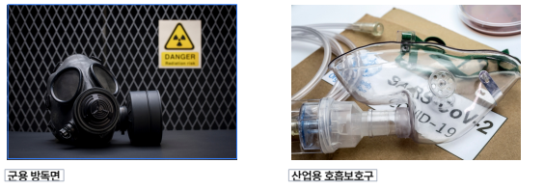
23 | 우주항공 | 174 | 플라스틱 보트 모듈 | 선박 제조에서 FRP 방식의 높은 제조단가, 환경오염, 제작 공간 제약 등의 문제를 해결 하기 위한 플라스틱 모듈형 보트 제조 기술 | TRL 4 | #플라스틱보트 #모듈형선체 #억지끼움결합 #플라스틱압출 #각도조절 | 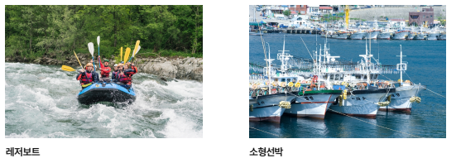
24 | 첨단모빌리티 | 239 | 3D 프린트를 이용한 자동차시트 및 그 제조방법 | 적층 제조 기술을 활용하여 자동차 시트의 폼과 커버를 단일소재로 일체형 제작하는 기술 개발 필요 • 실제 상용 시트와 동일한 쿠션감 구현 및 가죽 질감 모사 기술 요구 | TRL 5 | #3D프린팅 #자동차시트 #켈빈구조체 #적층제조 #선택적레이저소결 | 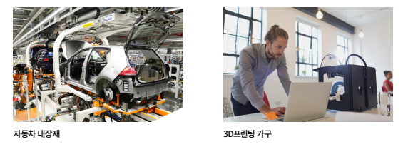
25 | 첨단모빌리티 | 244 | RFID 기반 전기차 사용자 인증 커넥터 구축 기술 | 전기자동차 충전 커넥터 연결만으로 자동 인증이 가능한 RFID 기반 사용자 인증 기술 개발 | TRL 4 | #전기자동차충전 #RFID자동인증 #PnC기술 #충전커넥터 #사용자인증 | 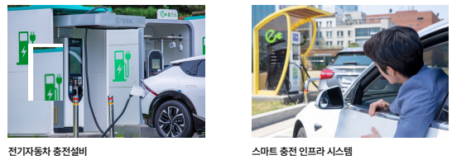
26 | 첨단모빌리티 | 245 | 가변초점렌즈를 구비하는 차량의 전조등 | 기존 적응형 전조등 시스템의 복잡한 구성과 높은 제조비용 문제를 해결하기 위한 전기 구동 가변초점렌즈 기술 개발 | TRL 6 | #가변초점렌즈 #고분자젤 #차량전조등 #압전소자 #스마트조명 | 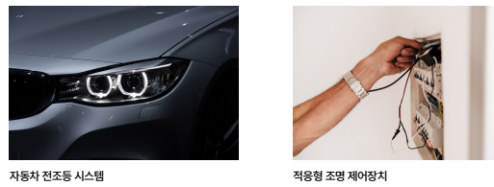
27 | 첨단모빌리티 | 247 | 건설 및 광산 현장관리용 드론 운영 시스템의 헬리패드 | 경사지형에서 드론 관제차량 루프에 장착하여 수평 이착륙을 유도할 수 있는 자동 수평 조절 헬리패드 시스템 개발 | TRL 5 | #드론헬리패드 #자동수평조절 #건설현장관리 #광산지형측량 #차량탑재형드론스테이션 | 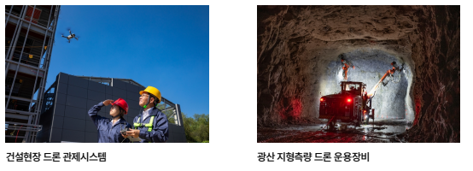
28 | 첨단모빌리티 | 259 | 다자유도 움직임이 가능한 착용형 중력 보상 장치 | 다자유도 움직임을 수용하면서 중력 보상 기능을 제공하는 착용형 장치 개발 | TRL 3 | #무동력외골격 #중력보상장치 #상지보조장치 #지뢰탐지 #다자유도메커니즘 | 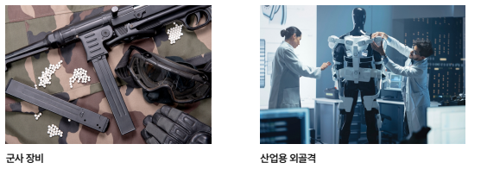
29 | 첨단모빌리티 | 262 | 드론 도킹 착륙 시스템 | 드론 착륙 시 넓은 면적과 고박장치가 필요한 기존 착륙대의 한계를 극복하기 위한 도킹 시스템 개발 | TRL 5 | #드론착륙시스템 #도킹정렬구조 #이동플랫폼 #수직이착륙 #자동고박 | 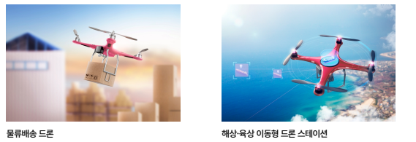
30 | 첨단모빌리티 | 264 | 드론 스테이션 및 드론 시스템 | 간단한 메커니즘으로 드론 이착륙 시 공기 유동 문제를 해결하는 자동화 시스템 | TRL 5 | #드론스테이션 #자동개폐시스템 #무선충전 #공기유동제어 #농지감시 | 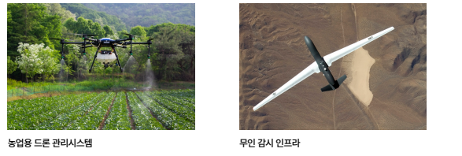
31 | 첨단모빌리티 | 265 | 드론용 머플러의 제조방법, 이를 통해 제조된 드론용 머플러 및 상기 드론용 머플러를 포함하는 드론 | 하이브리드 모듈 드론의 비행시간 증대를 위해 내열성·난연성·내식성을 갖춘 경량 머플러 개발 필요 •복합소재 기반 드론용 머플러 제조기술로 250g 미만 경량화 및 복잡한 중공형 형상 구현 | TRL 5 | #드론용머플러 #복합소재성형 #경량화 #하이브리드드론 #섬유강화플라스틱 | 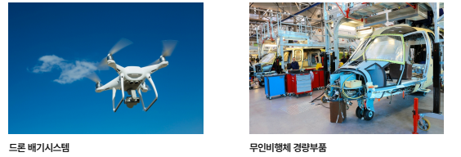
32 | 첨단모빌리티 | 270 | 마스트 탑재 장비 선체 결선용 케이블을 갖는 무인 수상정 | 기존 몰딩재/케이블그랜드 방식의 수밀 구조에서 유지보수 효율성과 수분 차단 성능을 동시에 확보하는 케이블 배선 시스템 개발 | TRL 3 | #무인수상정 #케이블수밀 #바이패스트레이 #마스트전자장비 #해수침투방지 | 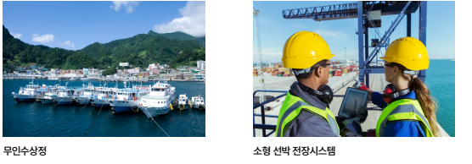
33 | 첨단모빌리티 | 274 | 무인 이동체의 원격 조종기 조종 시스템 및 조종 로봇 | 조이스틱을 물리적으로 조작하는 조종 로봇과 처리장치를 통해 무인 이동체 내부 시스템과 무관하게 원격 조종을 수행하는 기술임 | TRL 4 | #무인이동체 #원격조종시스템 #조종로봇 #조이스틱제어 #자율화보조기술 | 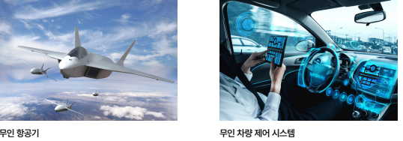
34 | 첨단모빌리티 | 297 | 안전을 위한 개인형 모빌리티 제어기술 | 압력센서·헬멧센서·알코올센서를 연동하여 시동을 제어함으로써 위법 행위를 사전에 방지하는 개인형 모빌리티 기술 | TRL 4 | #개인형모빌리티안전 #전동킥보드시동제어 #압력센서기반탑승인식 #헬멧감지 #음주운전방지 | 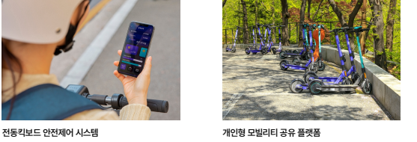
35 | 첨단모빌리티 | 299 | 연결형 차량 데이터를 활용한 노변 주차공간 안내시스템 구축 기술 | 주차된 차량에 장착된 감지장치를 활용하여 노변 주차공간을 탐지하고 사용자에게 실시간으로 안내하는 연결형 주차 안내 기술 | TRL 4 | #노변주차안내 #연결형자동차 #주차공간감지 #스마트교통 #주차정보시스템 | 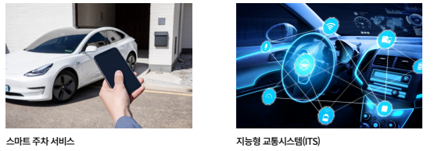
36 | 첨단모빌리티 | 328 | 차량 사이드 미러 카메라 시스템 | 차량 사이드 미러를 카메라로 대체하여 후방 및 사각지대 영상을 디스플레이로 제공 하는 시스템 | TRL 6 | #차량사이드미러 #카메라시스템 #사각지대해소 #근접센서 #지능형전장시스템 | 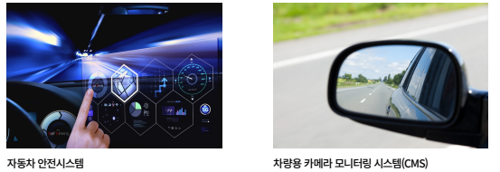
37 | 첨단모빌리티 | 341 | 흡착 필터 구조 및 흡착 필터 구조가 적용된 헬멧 | 화생방 작전 및 산업 현장에서 유독가스와 미세입자로부터 호흡기를 보호하기 위한 헬멧 일체형 흡착 필터 기술 | TRL 4 | #흡착필터 #헬멧일체형방호장비 #화생방방어 #3D프린팅필터 #PAPR | 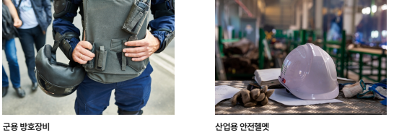
38 | 반도체/디스플레이 | 430 | 다중 센싱 인자를 감지할 수 있는 가변형 센서 인터페이스 장치 및 그 동작 방법 | 온도, 습도, 모션, 압력, 터치 등 다중 센싱 인자를 하나의 인터페이스로 처리 가능한 가 변형 센서 시스템 개발 | TRL 4 | #델타시그마변조 #가변형센서인터페이스 #다중센싱 #저전력ADC #전하기반변환 | 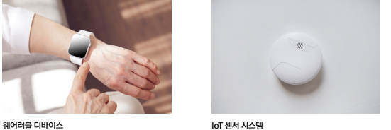
39 | 반도체/디스플레이 | 434 | 라이다센서 세정장치 | 자율주행 레벨 3 기능 구현을 위해 거리 분해능이 높은 라이다 센서의 필요성이 증가하나, 외부 노출로 인한 오염에 민감하여 성능 유지를 위한 세정 기술 | TRL 6 | #라이다센서 #자율주행 #센서세정 #양방향세정 #ADAS | 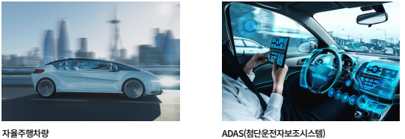
40 | 반도체/디스플레이 | 508 | 향기 발산 헤드 마운트 디스플레이 | VR 콘텐츠가 시각·청각 중심으로 제공되어 몰입도 향상에 한계가 있어 후각 정보 결합 기술 | TRL 4 | #헤드마운트디스플레이 #향기발산 #광촉매반응 #발향자막 #VR몰입도 | 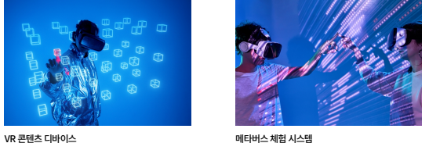
41 | 인공지능 | 516 | 3차원 구동 트레드밀 및 이를 포함하는 메타버스 시스템 | 사용자의 실제 보행 의도를 실시간 인식하여 지면 높이와 방향이 다른 비평탄 지형을 구현할 수 있는 3차원 보행 장치 기술 | TRL 4 | #3차원구동트레드밀 #메타버스보행 #비평탄지면모사 #보행의도인식 #가상현실인터페이스 | 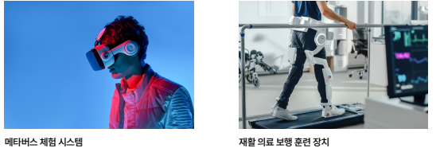
42 | 인공지능 | 543 | 드론을 이용한 청소 시스템 | 로터 회전 시 발생하는 하강 기류를 활용하여 먼지 비산 후 지상 먼지 흡입기로 포집하는 협동 청소 메커니즘 | TRL 4 | 드론청소시스템 #하강기류활용 #방향전환제어 #실내자율청소 #먼지비산포집 | 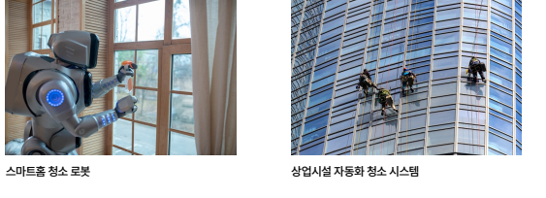
43 | 인공지능 | 630 | 청취 수단의 조작 및 보조 장치 | 청각 활동에 시각 및 물리적 조작을 연계하여 종합 인지 능력을 함양하는 청취 수단 조작 보조 장치 개발 | TRL 6 | #오디오북제어장치, #물리적인터랙션, #복합감각학습, #독서친숙감향상, #진행율시각화 | 
44 | 첨단로봇 | 647 | 경매 이론을 기반으로 광역 경로를 생성하는 도심 순찰 로봇 및 방법 | 순찰 지역의 위험도 변화에 따라 동적으로 우선순위를 조정하고 효율적인 순찰 경로를 자율적으로 생성하는 지능형 경로 계획 시스템 필요 | TRL 6 | #자율주행로봇 #경매이론 #동적경로계획 #SPA알고리즘 #도심순찰 | 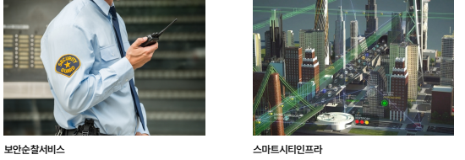
45 | 첨단로봇 | 648 | 고관절 보조장치 | 인간의 고관절 움직임과 유사한 다축성 동작을 구현하는 경량화된 보조장치 기술 | TRL 5 | #고관절보조장치 #웨어러블로봇 #재활보조기기 #구면링크메커니즘 #다자유도관절 | 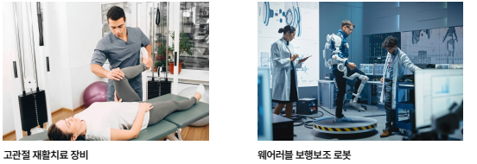
46 | 첨단로봇 | 649 | 관절장치 | 서비스용 로봇과 재활 로봇의 인체 접촉 시 발생하는 충격 문제 해결을 위한 유연한 관절장치 개발 | TRL 5 | #텐세그리티구조 #유연관절장치 #재활로봇 #웨어러블로봇 #자가조절관절 | 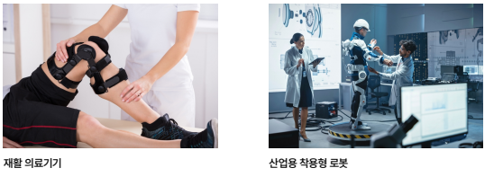
47 | 첨단로봇 | 652 | 구조물 및 객체 정보 획득을 위한 다중센서 기반 포터블 장치 | 3D LiDAR와 RGB-D 카메라를 융합한 핸드헬드 포터블 장치로 건축물 내부 정밀 모델링 및 객체 자동 인식·문서화를 구현 | TRL 4 | #3D_SLAM #LiDAR #객체인식 #BIM #건축물모델링 | 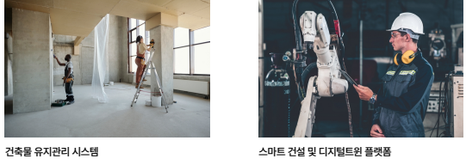
48 | 첨단로봇 | 653 | 그리퍼 모듈 및 로봇 시스템 | 볼트 등 작업 대상물 파지와 드라이버 등 디바이스 모듈 장착을 통한 다목적 작업 수행 | TRL 4 | 그리퍼모듈 #디바이스모듈탈착 #무선통신제어 #볼트체결자동화 #로봇시스템
49 | 첨단로봇 | 654 | 그리퍼 장치 | 우주 잔해물 포획 등 특수 환경에서의 물체 파지 기술 필요성 대두 | TRL 4 | #로봇그리퍼 #적응형파지 #단일모터구동 #다관절핑거 #우주잔해물포획 | 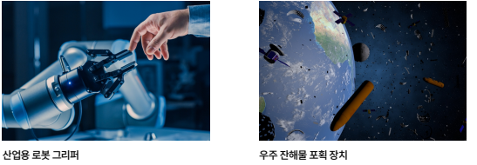
50 | 첨단로봇 | 655 | 그리퍼 장치 및 이를 이용한 대상물의 파지 방법 | 상단부가 하부보다 외측으로 돌출된 구조의 대상물을 효과적으로 픽업할 수 있는 그리퍼 장치 | TRL 4 | 그리퍼장치 #이중그리퍼 #적층물체파지 #로봇자동화 #포장용기픽업 | 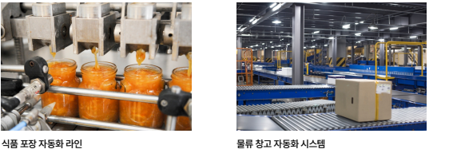
51 | 첨단로봇 | 661 | 로봇 팔 | 외골격 구조 웨어러블 로봇의 팔 구동 시스템으로, 팔꿈치 구동용 액추에이터를 어깨측에 집중 배치하여 말단부 하중을 감소시키는 기술 | TRL 4 | 웨어러블로봇 #외골격로봇 #링크메커니즘 #액추에이터집중배치 #협조제어 | 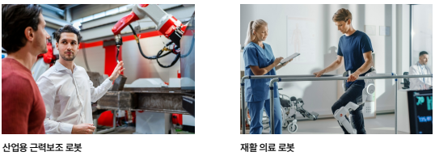
52 | 첨단로봇 | 672 | 물류센터용 자율주행로봇 | AR글래스 연동으로 작업정보 실시간 공유 및 직관적 작업 지원 시스템 구현 | TRL 4 | #물류센터자율주행로봇 #작업자트래킹 #AR글래스 #협업로봇 #옴니휠
53 | 첨단로봇 | 674 | 바퀴가 달린 레저용 쌍동선 보트 | 소형 레저용 쌍동선 보트의 상하가 시 트레일러 및 크레인 등의 중장비 없이 안정적으로 육상 이동이 가능하도록 하는 기술 | TRL 4 | #레저용쌍동선보트 #수륙양용바퀴 #전산유체역학 #바퀴최적화설계 #선박저항최소화 | 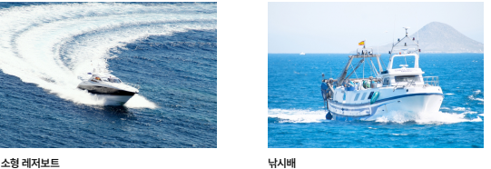
54 | 첨단로봇 | 675 | 반려동물 돌봄 로봇 및 그 동작 방법 | 형태 변환 가능한 AI 기반 로봇을 통해 반려동물과 보호자 간 양방향 케어 서비스를 제공하여 반려동물 돌봄의 질적 향상 도모 | TRL 4 | #반려동물케어로봇 #형태변환기술 #AI행동학습 #생체정보측정 #분리불안해소 | 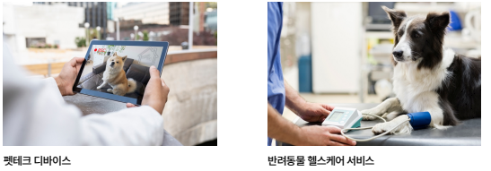
55 | 첨단로봇 | 679 | 선형 움직임이 가능한 작업용 상지 보조 로봇 시스템 | 건설 현장에서 용접, 드릴, 운반 등 상지 작업이 주를 이루며 근로자 작업 보조를 위한 로봇 시스템 개발 | TRL 4 | #상지보조로봇 #선형액추에이터 #평행사변형구조 #착용형로봇 #건설근로자보조 | 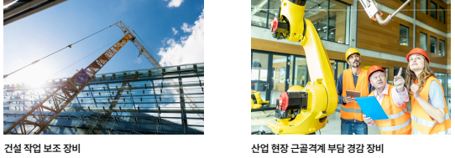
56 | 첨단로봇 | 683 | 시촉각 센서 기반 스마트 로봇 그리퍼 및 제어 방법 | 텐세그리티 구조 기반 시촉각 센서를 그리퍼 핑거에 직접 장착하여 대상체 접촉 시 형상 변화를 실시간으로 감지하고 대상체 정보를 정확하게 획득하는 기술 | TRL 4 | #시촉각센서 #로봇그리퍼 #텐세그리티구조 #광학흐름기법 #물체파지제어 | 
57 | 첨단로봇 | 684 | 실내 자율주행 로봇을 위한 객체 추적 방법 및 장치 | 실내 자율주행 로봇의 객체 추적을 위해 고가의 3D 라이다와 다수의 카메라 대신 단일 2D 라이다와 단일 카메라만으로 구현하는 저비용 고효율 객체 추적 기술 | TRL 4 | #실내자율주행로봇 #2D라이다객체추적 #카메라융합추적 #저비용임베디드시스템 #AI객체분류 | 
58 | 첨단로봇 | 693 | 유연관절 로봇의 제어시스템 | 협업로봇, 구조로봇, 재활로봇 등에서 외부 환경과의 자연스러운 상호작용을 위해 유연 관절 로봇 개발이 증가하고 있으나, 기존 선형시스템 기반 외란 관측기는 로봇 움직임에 따라 성능이 변화하여 보수적 제어기 설계가 불가피함 | TRL 4 | 유연관절로봇 #비선형외란관측기 #특이점제거 #상호반력제거 #회전좌표계변환
59 | 첨단로봇 | 694 | 응급구조를 위한 영상처리 모듈과 자율주행 로봇 운영 장치 및 방법 | 심정지 환자 발생 시 골든타임 확보를 위해 인공지능 CCTV와 자율주행 로봇을 연동하여 AED를 자동 수송하는 응급구조 시스템 기술 | TRL 4 | 심정지응급구조 #자율주행AED수송로봇 #인공지능CCTV #SLAM기반내비게이션 #CPR보조장갑 | 
60 | 첨단로봇 | 695 | 의료 장기 운송을 위한 온도제어 드론 경로 제어 기술 | 골든타임 내 안전한 장기 운송을 위해 교통 체증과 교통 문제를 회피할 수 있는 드론 기반 운송 시스템 개발 | TRL 4 | #의료용드론 #인체장기운송 #온도유지시스템 #AI경로최적화 #열전소자냉각 | 
61 | 첨단로봇 | 696 | 의료도구 원격 구동을 위한 구동 마운트 및 이를 포함하는 의료도구 원격 제어 시스템 | 의료도구 원격제어를 통한 안전한 진료환경 구축 | TRL 5 | 원격의료 #의료로봇 #병렬형메커니즘 #이비인후과 #비대면진료 | 
62 | 첨단로봇 | 697 | 이동 객체의 이동 궤적 정보를 이용한 자율주행로봇 및 방법 | 기존 알고리즘 기반 회피 방식의 한계를 극복하고 이동 객체의 행동 패턴을 예측하여 불필요한 경로 변경을 최소화함으로써 배터리 효율을 극대화하는 자율주행 제어 기술 개발 | TRL 4 | 자율주행로봇 #이동궤적정보 #보행자회피 #D스타알고리즘 #스마트모빌리티 | 
63 | 첨단로봇 | 707 | 치과용 로봇 | 높은 자유도를 갖는 직렬 병렬 복합 메커니즘을 통해 넓은 작업 범위와 높은 조작 정밀도 및 유연한 운동 제어를 구현하는 치과용 로봇 시스템 개발 | TRL 5 | 치과용로봇 #직렬병렬메커니즘 #7자유도 #치과드릴 #하이브리드로봇 | 
64 | 첨단로봇 | 709 | 텐세그리티 장치 | 로봇 관절의 수동 메커니즘 제어를 위한 센서 기술 부재 문제 해결/ 텐세그리티 구조를 활용한 로봇 관절 각도 측정 장치 개발/ 지지 와이어와 전도성 탄성 스트링을 결합하여 구조체 간 상대 회동 각도를 전기적 신호로 측정 가능 | TRL 4 | 텐세그리티 #로봇관절 #각도센서 #전도성스트링 #수동관절측정 | 
65 | 첨단로봇 | 713 | 표면 적응형 로봇 그리퍼 | 물류 터미널의 자동화를 위해 다양한 형상과 재질의 물체를 효과적으로 파지할 수 있는 표면 적응형 로봇 그리퍼 개발 | TRL 4 | 표면적응형그리퍼 #로봇파지시스템 #물류자동화 #적응형파지모듈 #진공흡착그리퍼 | 
66 | 첨단로봇 | 717 | 허리의 3축 자유도 움직임이 가능한 운동보조장치 및 이의 제어방법 | 노인과 장애인의 허리 및 등 관절 운동 보조를 위한 와이어 구동방식 기반 운동보조장치 개발 기존 외골격 로봇의 경직된 관절 구조 대신 유연한 와이어 시스템으로 허리의 자연스러운 3축 자유도(yaw, pitch, roll) 움직임 구현 관성센서 기반 자동 제어로 사용자 움직임 예측 및 실시간 보조 가능 | TRL 4 | 와이어구동 #운동보조장치 #3축자유도 #관성센서제어 #외골격로봇 | 

